Figure 34.1
34.1 Taux de participation à l'éducation des enfants ayant entre 3 ans et l'âge d'enseignement élémentaire obligatoire, en 2019

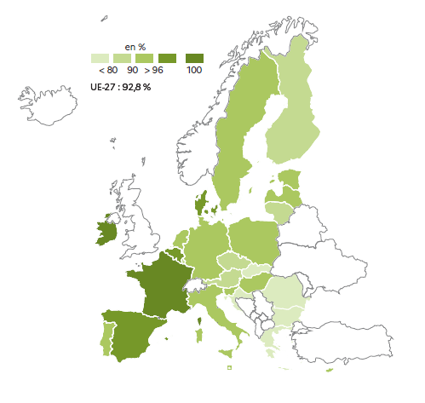

Source : Eurostat, données de la collecte UOE ; [educ_uoe_enra21].

 | Total
UE-27 | 93.1
Belgique | 98.3
Bulgarie | 79.9
Rép. tchèque | 86.3
Danemark | 97.7
Allemagne | 94.0
Estonie | 91.7
Irlande | 100.0
Grèce | 68.8
Espagne | 97.3
France | 100.0
Croatie | 79.4
Italie | 93.6
Chypre | 90.1
Lettonie | 94.1
Lituanie | 89.6
Luxembourg | 87.6
Hongrie | 92.9
Malte | 91.9
Pays-Bas | 90.5
Autriche | 89.9
Pologne | 90.3
Portugal | 92.2
Roumanie | 78.6
Slovénie | 92.1
Rép. slovaque | 77.8
Finlande | 88.8
Suède | 95.6

Figure 34.2
34.2 Proportion de jeunes âgés de 18 à 24 ans en situation de sortie précoce de l'éducation et de la formation en 2020

Note : données provisoires pour l'Allemagne.
Source : Eurostat, enquête EU-LFS, [edat_lfse_14].

 | 2020 | Objectif : moins de 9 %
Espagne | 16.0 | 9.0
Roumanie | 15.6 | 9.0
Italie | 13.1 | 9.0
Allemagne | 10.1 | 9.0
UE-27 | 9.9 | 9.0
Danemark | 9.3 | 9.0
Portugal | 8.9 | 9.0
Finlande | 8.2 | 9.0
Autriche | 8.1 | 9.0
Belgique | 8.1 | 9.0
France | 8.0 | 9.0
Suède | 7.7 | 9.0
République tchèque | 7.6 | 9.0
Pays-Bas | 7.0 | 9.0
Pologne | 5.4 | 9.0

 | 15.9 | 11.6 | 13.6 | 9.0

 | 12.0 | 8.1 | 9.7 | 6.3

Figure 34.3
34.3 Proportion de jeunes âgés de 15 ans qui ont une faible maîtrise selon le domaine évalué lors de l'enquête PISA 2018

Source : OCDE, enquête OCDE PISA 2018, tableaux I.B1.1, I.B4.2, I.B4.

 | Compréhension de l'écrit | Mathématiques | Sciences | Objectif : moins de 15 %
Bulgarie | 47.1 | 44.4 | 46.5 | 15.0
Roumanie | 40.8 | 46.6 | 43.9 | 15.0
Pays-Bas | 24.1 | 15.8 | 20.0 | 15.0
Italie | 23.3 | 23.8 | 25.9 | 15.0
UE-27 | 22.5 | 22.9 | 22.3 | 15.0
France | 20.9 | 21.3 | 20.5 | 15.0
Allemagne | 20.7 | 21.1 | 19.6 | 15.0
Pologne | 14.7 | 14.7 | 13.8 | 15.0
Finlande | 13.5 | 15.0 | 12.9 | 15.0
Estonie | 11.1 | 10.2 | 8.8 | 15.0

Figure 34.3-web
34.3-web Proportion d'élèves de huitième année d'enseignement obligatoire (4e en France) ayant une maîtrise insuffisante en littératie numérique (ICILS 2018)

Source : IEA, enquête ICILS 2018.

 | Total
Luxembourg | 50.6
France | 43.5
Portugal | 33.5
Allemagne | 33.2
Finlande | 27.3
Danemark | 16.2

Figure 34.4
34.4 Proportion de diplômés de l'enseignement supérieur parmi les jeunes âgés de 25 à 34 ans, selon le sexe, en 2020
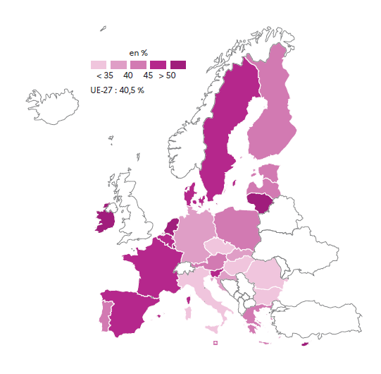

Source : Eurostat, enquête EU-LFS, [edat_lfse_03].

 | Total
Roumanie | 24.9
Italie | 28.9
Hongrie | 30.7
Bulgarie | 33.0
Tchéquie | 33.0
Allemagne | 35.1
Croatie | 36.6
Slovaquie | 39.0
Malte | 40.2
UE-27 | 40.5
Autriche | 41.4
Portugal | 41.9
Pologne | 42.4
Estonie | 43.1
Grèce | 43.7
Finlande | 43.8
Lettonie | 44.2
Slovénie | 45.4
Danemark | 47.1
Espagne | 47.4
Belgique | 48.5
Suède | 49.2
France | 49.4
Pays-Bas | 52.3
Lituanie | 56.2
Chypre | 57.8
Irlande | 58.4
Luxembourg | 60.6

